エンドバスバーA_検査手順書
検査手順書

名称 図番 | エンドバスバーA NT4584-P53 |  |  | 作成日 |  | 2024-11-29 |  | 頁 | 1/4 | 確認 | 作成

 |  |  |  | 改訂 | 改訂履歴 |  |  |  | 承認

工程名 | 工程検査 |  |  | 1 | 新規作成 |  |  |  | 平野

管理番号 | SZK-028-SZK-001-1

 |  |  |  |  |  |  |  |  |  | '24.12.02 | '24.11.29

作業手順 |  | 作業内容 |  |  |  |  | 要点

1.検査製品をグループ指定個所に投入。
検査前製品置き場よりグループ指定箇所
に投入。

2.ロット管理票情報をバーコードに読み取る。
検査製品を搬入した作業者がロット管理票の記入、入力をする。

ロット管理票情報

ダレ面（表面）とバリ面（裏面）写真

3.検査前品の準備。
検査前に未検と検済の表示を準備する。
ガラス横に置く未検と検済の表示は左右
どちらも可。
ダレ面（表面）
未検表示
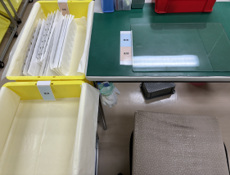
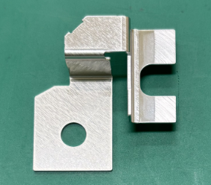

検済表示

4.検査開始、1束 検査前品のダレ面（表
面）を上にしてテーブルの未検表示に
置く準備。
バリ面（裏面）

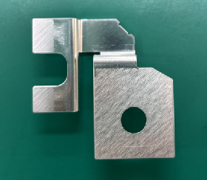
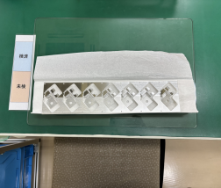

完成品 |  | 治工具、設備 |  |  |  |  | 注意事項

 |  |  |  |  |  |  |  | ・作業時は、手袋後に指サック着用の事。
 |  |  |  |  |  |  |  | ・製品箱を運んだ後、手袋を外した後、検査
 |  |  |  |  |  |  |  | する前に必ずIPAで指サックを拭き取ってから
 |  |  |  |  |  |  |  | 作業する事。
 |  |  |  |  |  |  |  | ・落下品処置：床に落としたもの廃棄する。
 |  |  |  |  |  |  |  | ・取り扱い → キズ、変形
 |  |  |  |  |  |  |  | ・異物、汚れ → 腐食、溶接不良
 |  |  |  |  |  |  |  | ・製品異常が発見された場合は所属長に
 |  |  |  |  |  |  |  | 確認する。

 |  |  | ミツイ精密株式会社

検査手順書

名称 図番 | エンドバスバーA NT4584-P53 |  |  | 作成日 |  | 2024-11-29 |  | 頁 | 2/4 | 確認 | 作成

 |  |  |  | 改訂 | 改訂履歴 |  |  |  | 承認

工程名 | 工程検査

管理番号 | SZK-028-SZK-001-1

作業手順 |  | 作業内容 |  |  |  |  | 要点

5.ダレ面（表面）側を端から順に右記検査
項目について確認する。
検査項目
① バリ：0.05mm以下、脱落無きこと
穴バリは厚み方向バリなきこと
② メッキ剥がれ：指定エリアのメッキ
剥がれ無きこと
③ キズ・打痕：深さ0.02mm以下
但し、コイニング外の大きさΦ3㎜を
超える広範囲の擦れキズは不可
限度見本による
④ 異物付着なきこと
⑤ レベラー痕：可
⑥ パンチ痕、段差、ツールマーク：
0.02mm以下
⑦ 変色、錆、油付着：無きこと
⑧ シミ、ムラ、処理不良：
限度見本による
⑨ ブリッジ：ブリッジ部は端面より凸不可
めっき仕様：
Ep-Al/Ni0.5,Sn1m
(Ni-Sn MAX3μｍ)
アルミ材に
ニッケル+錫部分めっき
無光沢

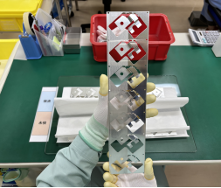

6.180°を回転してバリ面（裏面）側を端
から順に右記検査項目について確認
する。
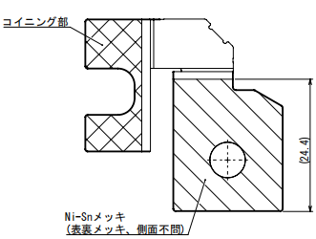

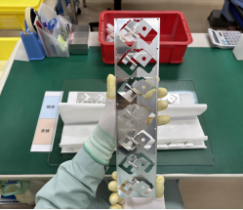

赤囲い部＝コイニング部
コイニング部は重点検査実施

7.検査済品のバリ面（裏面）を上にして
奥側の検済表示に置く。

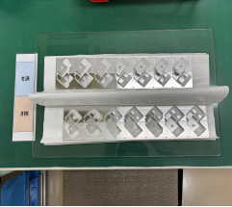

不良品が発見された場合は
不適合品入れ（不良別）に入れる

完成品 |  | 治工具、設備 |  |  |  |  | 注意事項

 |  |  |  |  |  |  |  | ・作業時は、手袋後に指サック着用の事。
 |  |  |  |  |  |  |  | ・製品箱を運んだ後、手袋を外した後、検査
 |  |  |  |  |  |  |  | する前に必ずIPAで指サックを拭き取ってから
 |  |  |  |  |  |  |  | 作業する事。
 |  |  |  |  |  |  |  | ・落下品処置：床に落としたもの廃棄する。
 |  |  |  |  |  |  |  | ・取り扱い → キズ、変形
 |  |  |  |  |  |  |  | ・異物、汚れ → 腐食、溶接不良
 |  |  |  |  |  |  |  | ・製品異常が発見された場合は所属長に
 |  |  |  |  |  |  |  | 確認する。

 |  |  | ミツイ精密株式会社

検査手順書

名称 図番 | エンドバスバーA NT4584-P53 |  |  | 作成日 |  | 2024-11-29 |  | 頁 | 3/4 | 確認 | 作成

 |  |  |  | 改訂 | 改訂履歴 |  |  |  | 承認

工程名 | 工程検査

管理番号 | SZK-028-SZK-001-1

作業手順 |  | 作業内容 |  |  |  |  | 要点

8.1束 検査済品は検済箱の端から順番
に入れる。
1箱 検査完了後、未検と検済の表示を
外し、紙で閉じて箱の蓋をする。
外し工程の作業員が製品を取り出し
やすい為、製品束をずらして置く。

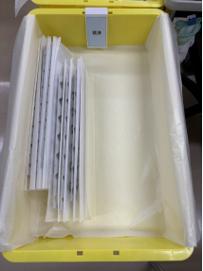
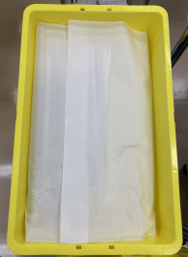
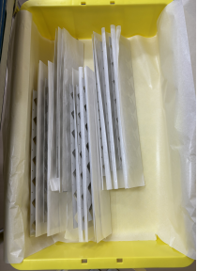

9.検済品の一山の一番上の箱に『検査済
（外しのみ）』の表示を付ける。

『検査済（外しのみ）』表示

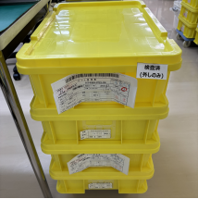

10.検査終了後、検査情報をロット管理票
に記載、バーコードに読み取る。
赤枠部

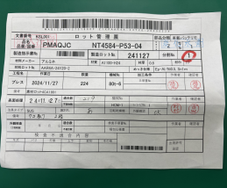
①
③
②

検査記載
項目
記載内容：①検査日 ②不適合数
③作業員捺印/サイン

完成品 |  | 治工具、設備 |  |  |  |  | 注意事項

 |  |  |  |  |  |  |  | ・作業時は、手袋後に指サック着用の事。
 |  |  |  |  |  |  |  | ・製品箱を運んだ後、手袋を外した後、検査
 |  |  |  |  |  |  |  | する前に必ずIPAで指サックを拭き取ってから
 |  |  |  |  |  |  |  | 作業する事。
 |  |  |  |  |  |  |  | ・落下品処置：床に落としたもの廃棄する。
 |  |  |  |  |  |  |  | ・取り扱い → キズ、変形
 |  |  |  |  |  |  |  | ・異物、汚れ → 腐食、溶接不良
 |  |  |  |  |  |  |  | ・製品異常が発見された場合は所属長に
 |  |  |  |  |  |  |  | 確認する。

 |  |  | ミツイ精密株式会社

検査手順書

名称 図番 | エンドバスバーA NT4584-P53 |  |  | 作成日 |  | 2024-11-29 |  | 頁 | 4/4 | 確認 | 作成

 |  |  |  | 改訂 | 改訂履歴 |  |  |  | 承認

工程名 | 工程検査

管理番号 | SZK-028-SZK-001-1

作業手順 |  | 作業内容 |  |  |  |  | 要点

11.記載済みのロット管理票を一ロットの
一番上の箱に挟み、検査済み置き場
に移動、次工程に渡す。

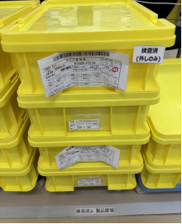

完成品 |  | 治工具、設備 |  |  |  |  | 注意事項

 |  |  |  |  |  |  |  | ・作業時は、手袋後に指サック着用の事。
 |  |  |  |  |  |  |  | ・製品箱を運んだ後、手袋を外した後、検査
 |  |  |  |  |  |  |  | する前に必ずIPAで指サックを拭き取ってから
 |  |  |  |  |  |  |  | 作業する事。
 |  |  |  |  |  |  |  | ・落下品処置：床に落としたもの廃棄する。
 |  |  |  |  |  |  |  | ・取り扱い → キズ、変形
 |  |  |  |  |  |  |  | ・異物、汚れ → 腐食、溶接不良
 |  |  |  |  |  |  |  | ・製品異常が発見された場合は所属長に
 |  |  |  |  |  |  |  | 確認する。

 |  |  | ミツイ精密株式会社

